상품제안서
오아 캐치팬(2in1 탁상용, 핸디형) | 상품코드: F16113

 |  |  |  |  |  |  | 02-412-0044 | www.easy1.co.kr
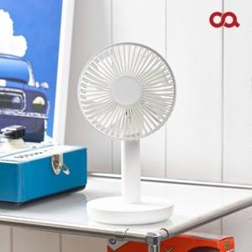 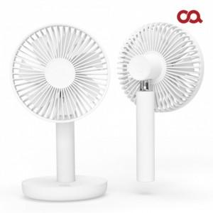 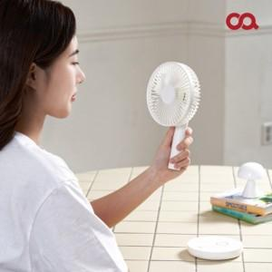

【상세/제작정보】 | 시원한 바람이 모든 순간 당신과 함께

【인쇄/포장옵션】 | 레이저 / 포장지포장

【공급단가】 | 수량 | 50~ | 100~ | 300~ | 500~ | 1,000~
*VAT별도 | 단가 | 21,940원 | 21,170원 | 19,780원 | 19,000원 | 18,540원

【상품 URL】 | http://www.easy1.co.kr/src/goods_detail.php?gdno=16113

